Sheet1
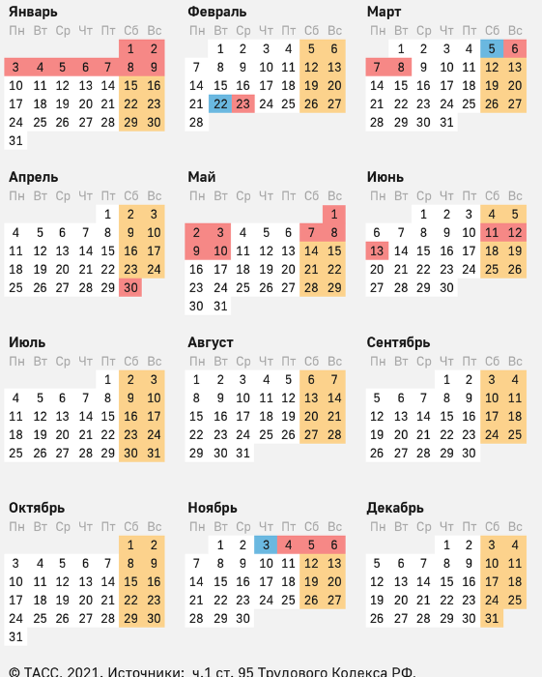
Семинары по продукции TE INDUSTY 2022 |  | Дата | Время семинара
1 квартал | Клемные блоки ENTRELEC | 19/01/2022 | 10.00-11.00
 | Реле на дин-рейку и печатную плату | 20/01/2022 | 10.00-11.00
 | Коннекторы на печатную плату | 02/02/2022 | 10.00-11.00
 | Разъемы для передачи данных / HDC | 10/02/2022 | 10.00-11.00
 | Соединители для Однопарного Ethernet ( SPE) | 17/03/2022 | 10.00-11.00
 | AMP Modu / коннекторы на печатную плату | 25/03/2022 | 10.00-11.00
2 квартал | Реле с принудительным управлением | 05/04/2022 | 10.00-11.00
 | Клемные блоки ENTRELEC | 07/04/2022 | 10.00-11.00
 | Коннекторы на печатную плату | 22/04/2022 | 10.00-11.00
 | Разъемы для передачи данных / HDC | 19/05/2022 | 10.00-11.00
 | Соединители для Однопарного Ethernet ( SPE) | 09/06/2022 | 10.00-11.00
 | AMP Modu / коннекторы на печатную плату | 25/06/2022 | 10.00-11.00
3 квартал | Клемные блоки ENTRELEC | 05/07/2022 | 10.00-11.00
 | Реле на дин-рейку и печатную плату | 12/07/2022 | 10.00-11.00
 | Коннекторы на печатную плату | 15/07/2022 | 10.00-11.00
 | Разъемы для передачи данных / HDC | 11/08/2022 | 10.00-11.00
 | Соединители для Однопарного Ethernet ( SPE) | 08/09/2022 | 10.00-11.00
 | AMP Modu / коннекторы на печатную плату | 23/09/2022 | 10.00-11.00
4 квартал | Коннекторы на печатную плату | 07/10/2022 | 10.00-11.00
 | Клемные блоки ENTRELEC | 12/10/2022 | 10.00-11.00
 | Реле с принудительным управлением | 14/10/2022 | 10.00-11.00
 | Разъемы для передачи данных / HDC | 10/11/2022 | 10.00-11.00
 | AMP Modu / коннекторы на печатную плату | 25/11/2022 | 10.00-11.00
 | Соединители для Однопарного Ethernet ( SPE) | 08/12/2022 | 10.00-11.00

